Data
Cột | 0 | 1 | 2 | 3 | 4 | 5 | 6 | 7 | 8 | 9 | 10 | 11 | 12 | 13 | 14 | 15 | 16 | 17 | 18 | 19 | 20 | 21 |  | 22 | 23 | 24
 | Hiện tại
 | Đơn hàng | Ngày nhận | Ngày giao | Mã khách hàng | Quy cách mặt hàng Dài | Quy cách mặt hàng Rộng | Quy cách mặt hàng Cao | SLTT | SLKH | STT | Sóng | Khổ | Kết cấu | Quy cách | Quy cách bổ sung | Số lượng | Mặt C | Sóng C | Mặt B | Sóng B | Mặt E | Sóng E |  | S | L | Mã lô
 | PHDH/12/25/007 | 12/12/2025 |  | ZCVNAM-HCM-001 | 37 | 27 | 16 |  | 1,420 |  |  |  | W11M35M27M27T85BE

 | Yêu cầu |  |  |  |  |  |  |  |  |  |  |  |  |  |  |  | Dữ liệu từ Kế hoạch Xuất kho
 | Đơn hàng | Ngày nhận | Ngày giao | Mã khách hàng | Quy cách mặt hàng Dài | Quy cách mặt hàng Rộng | Quy cách mặt hàng Cao | SLTT | SLKH | STT | Sóng | Khổ | Kết cấu | Quy cách | Quy cách bổ sung | Số lượng | Mặt C | Sóng C | Mặt B | Sóng B | Mặt E | Sóng E | Đáy In | S | L | Mã lô
 | PHDH/12/25/007 | 12/12/2025 |  | ZCVNAM-HCM-001 | 37 | 27 | 16 | 1,450 | 1,420 |  | BE | 135 | W11M35M27M27T85BE | 43 | 132 | 483 | Mã lô | Mã lô | Mã lô | Mã lô | Mã lô | Mã lô | Mã lô | 861 | 638
 |  |  |  |  |  |  |  |  |  |  |  |  | Diễn giải chi tiết của Lệnh sản xuất | 43 | 132 | 483 | Số lượng | Số lượng | Số lượng | Số lượng | Số lượng | Số lượng | Số lượng
 |  |  |  |  |  |  |  |  |  |  |  |  |  | 43 | 132 | 483
 |  |  |  |  |  |  |  |  |  |  |  |  |  |  |  |  | Chống Thấm |  | Chống Thấm |  |  |  | Chống Thấm
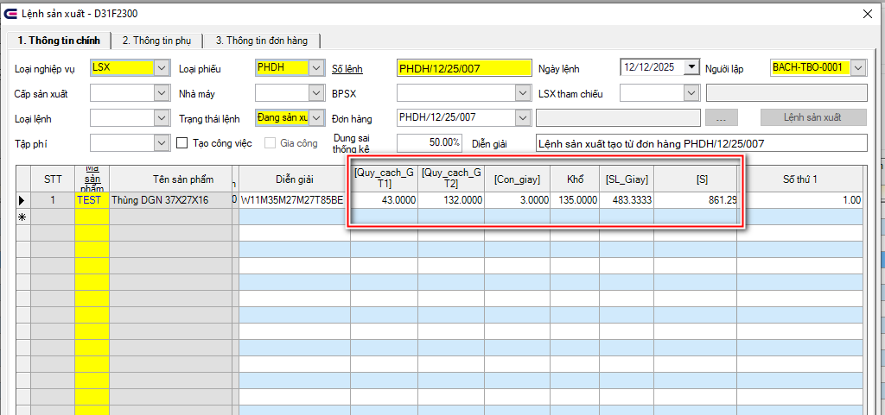

 | Cột | 0 | Đơn hàng | Đã có
 |  | 1 | Ngày nhận | Đã có
 |  | 2 | Ngày giao | Đã có
 |  | 3 | Mã khách hàng | Đã có
 |  | 4 | Quy cách Dài | Đã có
 |  | 5 | Quy cách Rộng | Đã có
 |  | 6 | Quy cách Cao | Đã có
 |  | 7 | SLTT | Bổ sung | Số lượng sau điều chỉnh của Lệnh sản xuất
 |  | 8 | SLKH | Đã có
 |  | 9 | STT | Bổ sung | Thông tin Phụ First Num 1- Chi Tiết Lệnh
 |  | 10 | Sóng | Đã có
 |  | 11 | Khổ | Bổ sung | Cột KHỔ của Lệnh sản xuất
 |  | 12 | Kết cấu | Đã có | Bổ sung bên dưới, Diễn giải chi tiết của Lệnh sản xuất
 |  | 13 | Quy cách | Bổ sung | Cột Quy cách GT 1 của Lệnh sản xuất
 |  | 14 | Quy cách bổ sung | Bổ sung | Cột Quy cách GT 2 của Lệnh sản xuất
 |  | 15 | Số lượng | Bổ sung | Cột SL Giấy của Lệnh sản xuất
 |  | 16 | Mặt C | Bổ sung | Dựa vào Cột Sóng (9), để chọn giấy cuộn tương ứng Dữ liệu cột Kết cấu, bỏ ký tự phía bên phải các ký tự giống cột Sóng. Nếu cột Sóng (10) là C: - 3 ký tự đầu cột Kết cấu (12) so với mã phân tích 1 lô của NVL, đưa mã Lô của NVL vào cột Đáy in (22) - Ký tự 456 so với mã phân tích 1 lô của NVL, đưa mã Lô của NVL vào cột Sóng C (Cột 17) - Ký tự 789 so với mã phân tích 1 lô của NVL, đưa mã Lô của NVL vào cột Mặt C (Cột 16) Nếu cột Sóng (10) là B - 3 ký tự đầu cột Kết cấu (12) so với mã phân tích 1 lô của NVL, đưa mã Lô của NVL vào cột Đáy in (22) - Ký tự 456 so với mã phân tích 1 lô của NVL, đưa mã Lô của NVL vào cột Sóng C (Cột 17) - Ký tự 789 so với mã phân tích 1 lô của NVL, đưa mã Lô của NVL vào cột Mặt C (Cột 16) Nếu cột Sóng (10) là CE - 3 ký tự đầu cột Kết cấu (12) so với mã phân tích 1 lô của NVL, đưa mã Lô của NVL vào cột Đáy in (22) - Ký tự 456 so với mã phân tích 1 lô của NVL, đưa mã Lô của NVL vào cột Sóng C (Cột 17) - Ký tự 789 so với mã phân tích 1 lô của NVL, đưa mã Lô của NVL vào cột Mặt E (Cột 20) - Ký tự 10,11,12 so với mã phân tích 1 lô của NVL, đưa mã Lô của NVL vào cột Sóng E (Cột 21) - Ký tự 13,14,15 so với mã phân tích 1 lô của NVL, đưa mã Lô của NVL vào cột Mặt C ( Cột 16) Nếu cột Sóng (10) là BE - 3 ký tự đầu cột Kết cấu (12) so với mã phân tích 1 lô của NVL, đưa mã Lô của NVL vào cột Đáy in (22) - Ký tự 456 so với mã phân tích 1 lô của NVL, đưa mã Lô của NVL vào cột Sóng B (Cột 19) - Ký tự 789 so với mã phân tích 1 lô của NVL, đưa mã Lô của NVL vào cột Mặt E (Cột 20) - Ký tự 10,11,12 so với mã phân tích 1 lô của NVL, đưa mã Lô của NVL vào cột Sóng E (Cột 21) - Ký tự 13,14,15 so với mã phân tích 1 lô của NVL, đưa mã Lô của NVL vào cột Mặt B ( Cột 18) Nếu cột Sóng (10) là BC - 3 ký tự đầu cột Kết cấu (12) so với mã phân tích 1 lô của NVL, đưa mã Lô của NVL vào cột Đáy in (22) - Ký tự 456 so với mã phân tích 1 l
 |  | 17 | Sóng C | Bổ sung
 |  | 18 | Mặt B | Bổ sung
 |  | 19 | Sóng B | Bổ sung
 |  | 20 | Mặt E | Bổ sung
 |  | 21 | Sóng E | Bổ sung |  | Icode06 của mã hàng trên đơn hàng là - CTMN : Thêm chữ "Chống Thấm" ở cột 22 - CTMT : . Cột 10 ( Sóng) là C, hoặc BC: Thêm chữ "Chống Thấm" ở cột 16 ( Mặt C) . Cột 10 ( Sóng) là B, BE : Thêm chữ "Chống Thấm" ở cột 18 ( Mặt B) - CT2M :Thêm chữ "Chống Thấm" ở cột 22 . Cột 10 ( Sóng) là C, hoặc BC: Thêm chữ "Chống Thấm" ở cột 16 ( Mặt C) . Cột 10 ( Sóng) là B, BE : Thêm chữ "Chống Thấm" ở cột 18 ( Mặt B) | 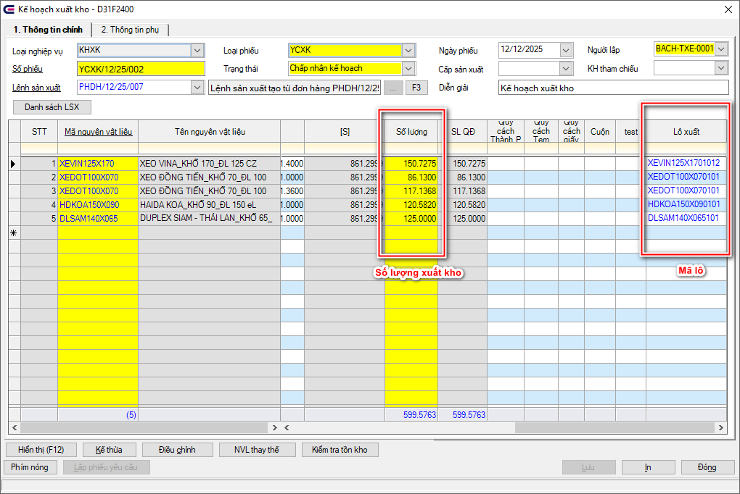
 |  | 22 | Đáy in | Bổ sung
 |  | 22 | S | Bổ sung | Cột S Giấy của Lệnh sản xuất
 |  | 23 | L | Bổ sung | Cột L Giấy của Lệnh sản xuất
 |  | 24 | Mã lô | Bổ sung | Mã hàng trên đơn hàng + "_01"

